Мини-кухня
Мини-кухня
Цвет каркаса: Металлик
Фасады ЛДСП: Серый, Дуб Сонома светлый
Фасады МДФ: Дуб Сонома, Бук Тиара |  |  | Москва/Санкт-Петербург | Цены в рублях на |  | 2026-01-01
Изображение | Артикул | Габаритные размеры (мм) | Описание | Вес (кг) | Объем (м.куб) | Цена
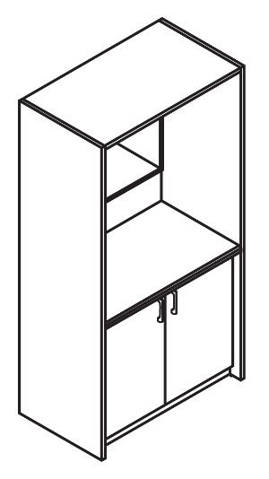
Шкаф для посуды
 | SCB 120.3 | 1030х600х2000 | Каркас из ЛДСП т. 22мм и 16мм. кромка ПВХ т.2мм. Цвет полок и задней стенки каркаса – Серый. Столешница выполнена из влагостойкой ЛДСП толщиной 26 мм, постформинг, в цвете – Марсель. Каркас шкафа комплектуется сушкой для посуды (поддон в комплекте). Внутренние размеры ниши под микроволновую печь: 551х420х493мм, ниши под холодильник: 485х525х738мм. Фасады из ЛДСП т.16мм, кромка ПВХ т.2мм, комплектуются ручками "скоба". | 99.32 | 0,209 | 37600
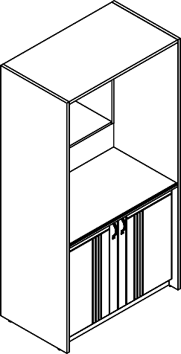 | SCB 120.3ML | 1030x600x2000 | Каркас шкафа для посуды комплектуется фасадами из МДФ т. 19мм с "L"- образной фрезеровкой в пленке ПВХ, комплектуются ручками "скоба". | 102.82 | 0,209 | 41482
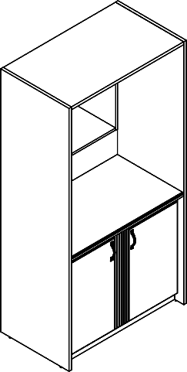 | SCB 120.3MT | 1030x600x2000 | Каркас шкафа для посуды комплектуется фасадами из МДФ т.19мм с "T"- образной фрезеровкой в пленке ПВХ, комплектуются ручками "скоба". | 102.82 | 0,209 | 41482
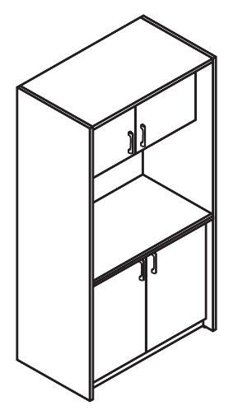 | SCB 120.2 | 1030х600х2000 | Каркас шкафа для посуды комплектуется фасадами из ЛДСП т.16мм с кромкой ПВХ т.2мм, комплектуются ручками "скоба". | 108,32 | 0,216 | 40132
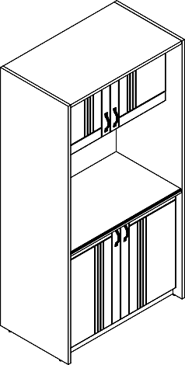 | SCB 120.2ML | 1030х600х2000 | Каркас шкафа для посуды комплектуется фасадами из МДФ т.19мм с "L"- образной фрезеровкой в пленке ПВХ, комплектуются ручками "скоба". | 110,32 | 0,222 | 46099
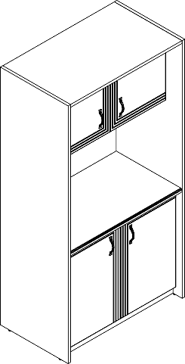 | SCB 120.2MT | 1030х600х2000 | Каркас шкафа для посуды комплектуется фасадами из МДФ т.19мм с "T"- образной фрезеровкой в пленке ПВХ, комплектуются ручками "скоба". | 110,32 | 0,222 | 46099
 | MCA-30B | 400x440x485 | Минибар Cold Vine. Корпус минибара из качественного материалла, способ охлаждения - абсорбционный, светодиодная подстветка. Одна полка внутри. Объем - 30л. Цвет - черный | 16 | 0,117 | 42645
 |  |  | 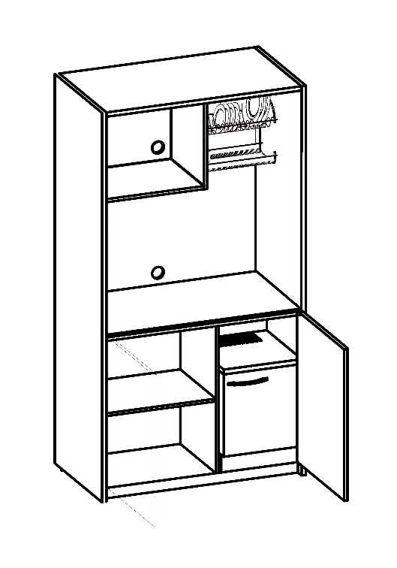

Подробные размеры
